프론트엔드
Req_no | 기능 | 화면 예시 | 세부 기능
F_1 | 로그인 페이지 | 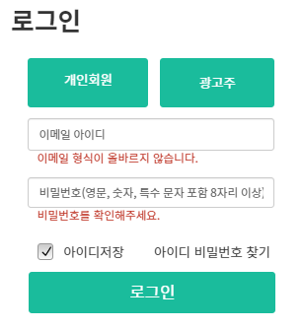
F_2 | 마이페이지 (개인) | 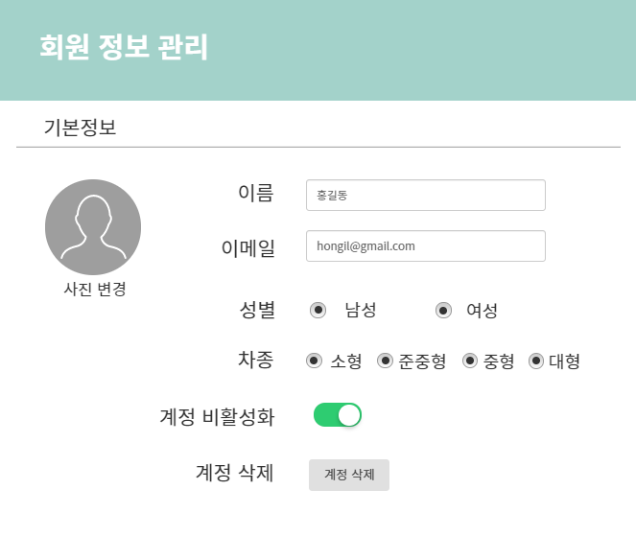
F_3 | 회원가입 페이지 | 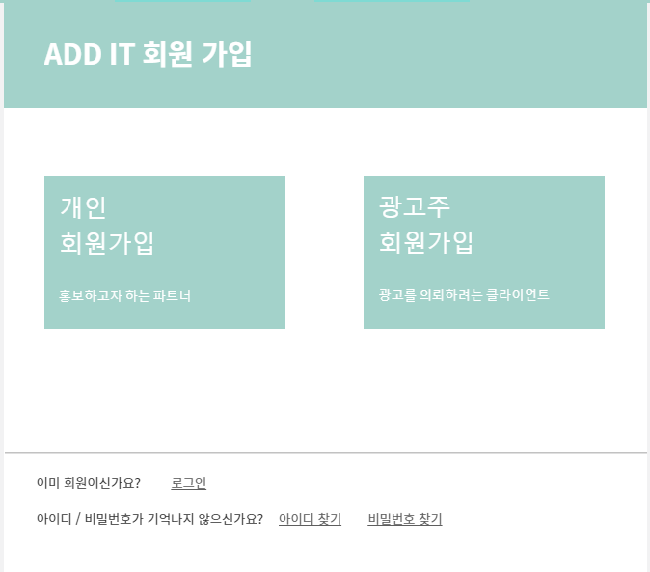
F_4 | 상단 메뉴바 (광고 등록, 광고 검색, 로그인, 회원가입 항시 고정) | 
F_5 | 사이트 관리자 페이지 | 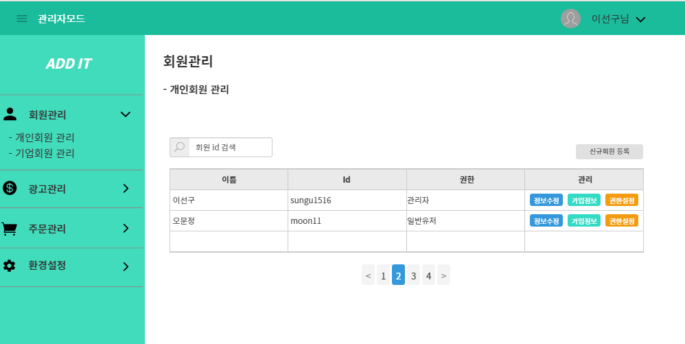
F_6 | 광고 신청 페이지 | 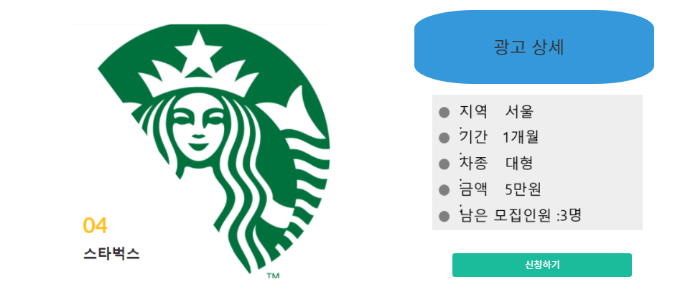
F_7 | 광고 조회 페이지 | 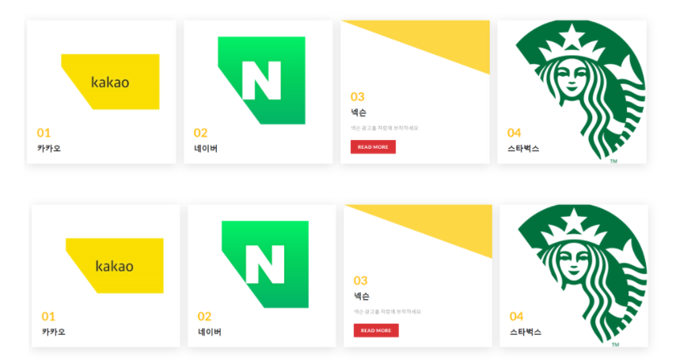
F_8 | 광고 등록 페이지 | 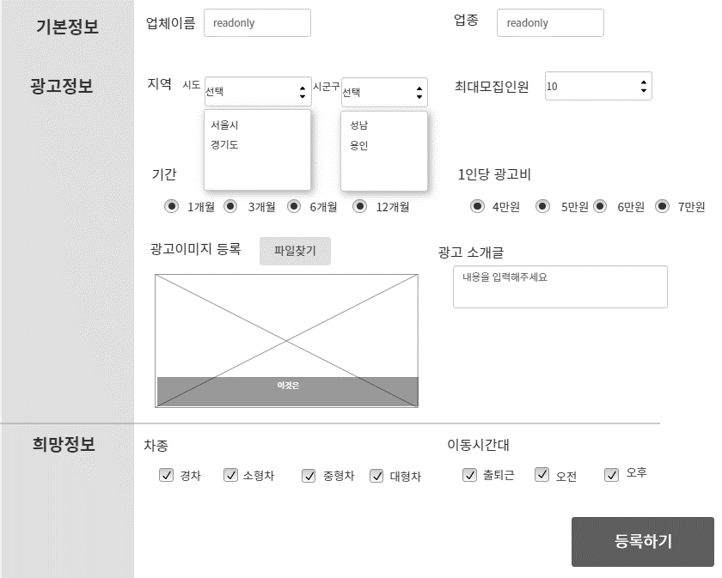
F_9 | 메인화면 | 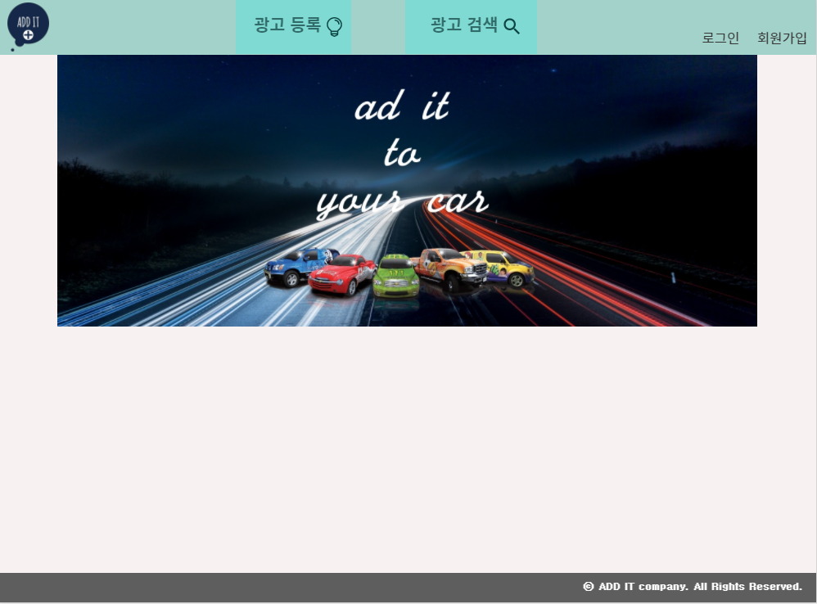
F_10 | 마이페이지 (기업)

기술스택
